ソフトウェア構成
ソフトウェア構成図

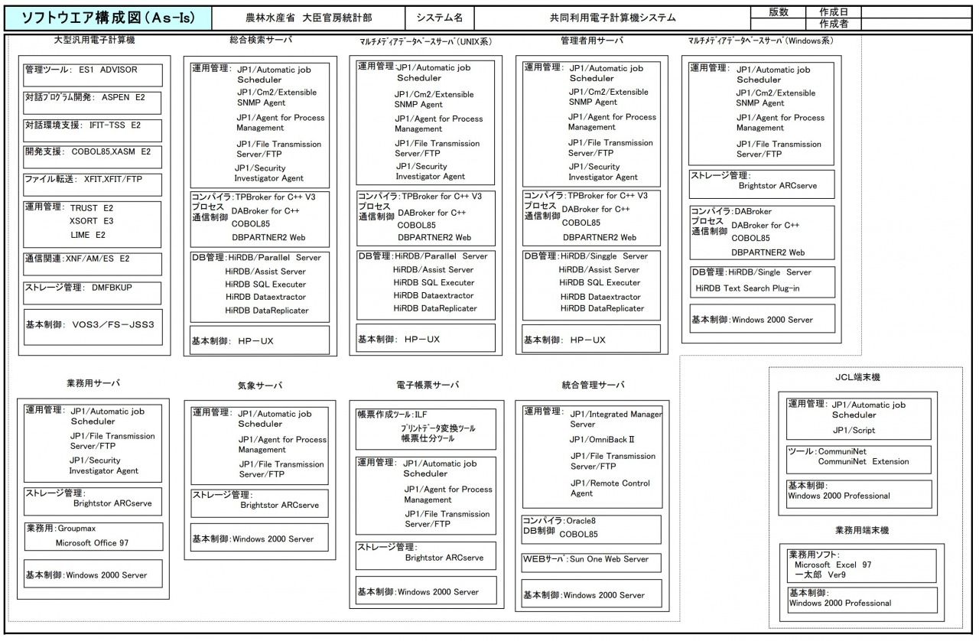
メモ
記載する内容の例
OS Windows、Mac-OS、Unix、Linux、iOS、Android等
ミドルウェア
・データベース Oracle、DB2、SQLServer、MySQL、PostgreSQL等
・Webサーバ Apache、Nginx、IIS等
・アプリケーションサーバ WAS、Tomcat、WebLogic、JBoss、Interstage等
・データ連携 WebSphere-MQ、HULFT、全銀系ソフト等
・統合運用管理 JP1、Systemwalker、Tivoli、A-AUTO等

サンプル

